信用交易
融资融券市场交易数据统计(2025-06-06)

标的证券 | 融资融券余额（亿元） | 融资余额（亿元） | 融券余额（亿元） | 融资买入额（亿元） | 融资融券规模变化（亿元） | 融资余额增幅(‰) | 融券余额增幅(%)
统计数据 | 18,085.96 | 17,910.03 | 121.86 | 963.73 | -30.84 | -1.70 | 0.27
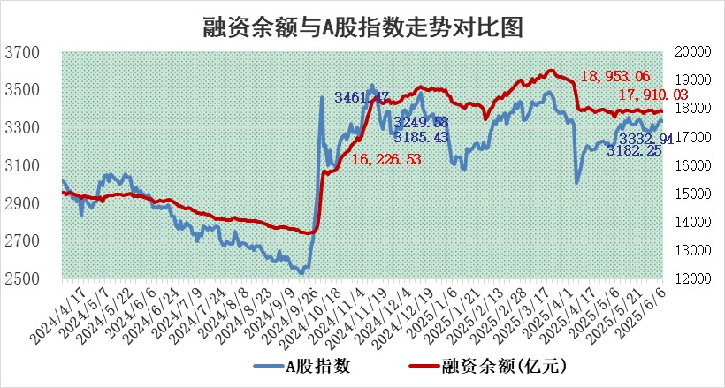

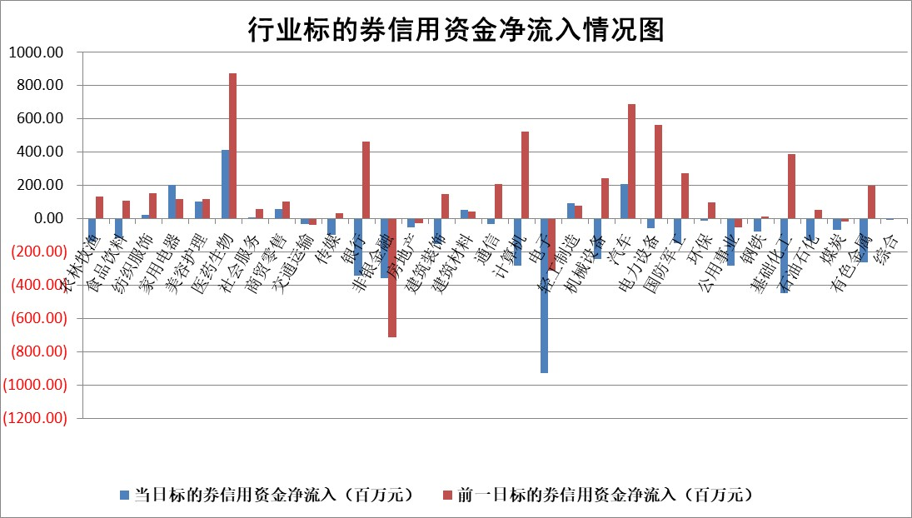

标的基金代码 | 标的基金简称 | 融资余额/市值(%) | 融资余额增幅(%) | 融资买入额/成交金额(%) | （融资余额净增额-融券余额净增额）/市值(‱) | 融券余额降幅(%) | ABS[（融资余额净增额-融券余额净增额）/市值净增额-1](%)
159902 | 华夏中小板ETF | 0.00 | 0.00 | 0.00 | 0.00 | 0.00 | 100.00
159915 | 易方达创业板ETF | 2.18 | -1.30 | 243986.26 | -2.88 | -3.79 | 93.59
159919 | 嘉实沪深300ETF | 0.63 | -1.25 | 1.03 | -0.84 | -4.05 | 113.12
159920 | 华夏恒生ETF | 31.45 | -0.12 | 21.61 | -3.77 | -0.21 | 91.00
159922 | 嘉实中证500ETF | 0.91 | 0.96 | 10.57 | 0.88 | 0.04 | 101.65
159925 | 南方沪深300ETF | 0.42 | -39.21 | 0.31 | -27.12 | -0.03 | 62.57
159928 | 消费ETF | 1.65 | -3.57 | 0.71 | -6.11 | 0.12 | 86.11
159934 | 易方达黄金ETF | 26.23 | 0.09 | 11.80 | 2.42 | 0.00 | 117.83
159939 | 全指信息技术ETF | 1.04 | -2.72 | 78.06 | -2.53 | 94.36 | 94.70
159940 | 全指金融地产ETF | 0.28 | -0.01 | 0.02 | 0.00 | 0.00 | 99.99
159995 | 半导体芯片ETF | 2.99 | 0.40 | 324.70 | 1.34 | 3.24 | 91.50
159997 | 天弘中证电子ETF | 0.76 | -3.38 | 1.47 | -2.64 | 0.36 | 92.78
159998 | 天弘中证计算机主题ETF | 3.39 | 20.48 | 1.41 | 57.72 | 0.00 | 72.23
510050 | 华夏上证50ETF | 1.80 | -0.42 | 183.74 | -0.72 | 2.18 | 78.47
510180 | 华安上证180ETF | 0.39 | 0.65 | 3.77 | 0.25 | -0.08 | 97.46
510880 | 华泰柏瑞红利ETF | 0.44 | -0.26 | 4.85 | -0.03 | 8.51 | 99.97
510900 | 易方达恒生H股ETF | 35.25 | -0.10 | 1.19 | -3.52 | 0.00 | 126.72
511010 | 5年期国债ETF | 1.76 | -0.47 | 0.03 | -0.83 | 0.00 | 101.03
511380 | 可转债及可交换债券ETF | 2.18 | -3.36 | 95.52 | -7.67 | -1.34 | 19.60
512000 | 全指证券ETF | 6.29 | 0.24 | 15.53 | 1.63 | 1.28 | 102.24
512010 | 沪深300医药卫生ETF | 4.59 | 0.97 | 72.79 | 4.47 | 1.70 | 105.19
512070 | 沪深300非银ETF | 2.65 | 0.88 | 912.50 | 2.32 | 0.00 | 102.15
512400 | 南方中证申万有色金属ETF | 1.32 | 1.64 | 0.96 | 1.75 | -5.93 | 97.57
512580 | 广发中证环保产业ETF | 0.79 | -2.43 | 0.02 | -1.98 | 0.00 | 94.04
512660 | 国泰中证军工ETF | 2.99 | 2.82 | 7.35 | 7.82 | -3.88 | 23.32
512800 | 华宝中证银行ETF | 4.37 | 0.62 | 3.22 | 3.59 | 2.96 | 95.61
512980 | 广发中证传媒ETF | 1.42 | 4.16 | 834.60 | 5.78 | 0.75 | 92.15
515030 | 华夏中证新能源汽车ETF | 1.70 | -0.71 | 0.90 | -0.89 | 3.81 | 97.05
515050 | 华夏中证5G通信主题ETF | 1.21 | 0.86 | 4.47 | 2.11 | 6.65 | 97.12
515070 | 华夏中证人工智能ETF | 2.56 | 0.08 | 5.45 | 0.21 | 0.00 | 99.84
标的股票比较指标 |  | 融资余额/流通A股市值(%) | 融资余额增幅(%) | 融资买入额/成交金额(%) | （融资余额净增额-融券余额净增额）/流通A股市值(‱) | 融券余额降幅(%) | ABS[（融资余额净增额-融券余额净增额）/流通A股市值净增额-1](%)
前十名标的个股 |  | 大理药业 | 华脉科技 | 双元科技 | 华脉科技 | 金浦钛业 | 吉电股份
 |  | 卓朗科技 | 工大科雅 | 新朋股份 | 天元宠物 | 中远通 | 海森药业
 |  | 鹏都农牧 | 奥克股份 | 银龙股份 | 慧博云通 | 鑫科材料 | 科瑞思
 |  | 东旭光电 | 华曙高科 | 新锐股份 | 青云科技 | 启明信息 | 北路智控
 |  | 威创股份 | 迈普医学 | 欧科亿 | 善水科技 | 圣阳股份 | 利扬芯片
 |  | 海印股份 | 德邦股份 | 通化东宝 | 冰山冷热 | 航亚科技 | 青木股份
 |  | 广汇汽车 | 冰山冷热 | 国力股份 | 亚太药业 | 天智航 | 百胜智能
 |  | 首航高科 | 聚和材料 | 东方明珠 | 聚和材料 | 晨曦航空 | 中贝通信
 |  | 超华科技 | 亚太药业 | 力合科创 | 康力源 | 绝味食品 | 天亿马
 |  | 联络互动 | 善水科技 | 西山科技 | 工大科雅 | 万泽股份 | 新余国科
后十名标的个股 |  | 中航产融 | 桂林三金 | 北方长龙 | 中科金财 | 联美控股 | 盛新锂能
 |  | 玉龙股份 | 生益电子 | 海光信息 | 振华股份 | 新锦动力 | 银龙股份
 |  | 江苏吴中 | 振华股份 | 派林生物 | 奥雅股份 | 光华科技 | TCL中环
 |  | 海南椰岛 | 复洁环保 | 中科曙光 | 中科磁业 | 渤海化学 | 江淮汽车
 |  | 星光农机 | 苑东生物 | 天茂集团 | 宁波建工 | 西部材料 | 日联科技
 |  | 帕瓦股份 | 奥雅股份 | 中航产融 | 陕西华达 | 吉鑫科技 | 骏成科技
 |  | 美尔雅 | 爱科赛博 | 玉龙股份 | 桂林三金 | 宝莫股份 | 美农生物
 |  | 华西能源 | 渤海化学 | 江苏吴中 | 信邦智能 | 飞荣达 | 雄韬股份
 |  | 长园集团 | 卓越新能 | 海南椰岛 | 恒而达 | 沪农商行 | 泓博医药
 |  | 金刚光伏 | 中科金财 | 星光农机 | 豪恩汽电 | 紫金银行 | 中英科技
说明：1.以上普通交易数据和信用交易数据皆以交易日收盘后数据为基准；2.上述标的证券总数据只计算标的证券市场总数据，不包括从标的证券中调出去标的证券数据，所以与交易所公布的总值略有不同； 3.上述行业采用申万一级行业分类；4.以上标的基金和标的个股中比较的6个指标值中：前5个（从左至右）为正向指标，值越大排名越靠前；第6个为逆向指标，值越小，排名越靠前；5.第6个指标中ABS[]表示求绝对值，其主要用于考量信用资金相对净流入对股价相对净变化的贡献程度；6.数据来源：wind，交易所。

 |  |  |  | 证券代码 | 新增融资余额 | 融资买入额 | 融资买入增幅前10
 |  | 1 | 西部建设 | 002302 | 80643953 | 177472374 | 41%
 |  | 2 | 天键股份 | 301383 | 27855096 | 56831811 | 39%
 |  | 3 | 井松智能 | 688251 | 7040854 | 13763946 | 27%
 |  | 4 | 国电电力 | 600795 | 116116226 | 151740647 | 23%
 |  | 5 | 华立科技 | 301011 | 9342856 | 31199107 | 23%
 |  | 6 | 捷邦科技 | 301326 | 9066090 | 22350547 | 22%
 |  | 7 | 海利尔 | 603639 | 19864834 | 35520613 | 20%
 |  | 8 | 华研精机 | 301138 | 7597460 | 13339451 | 16%
 |  | 9 | 鹏辉能源 | 300438 | 83773067 | 304558811 | 16%
 |  | 10 | 建科股份 | 301115 | 7106455 | 29879412 | 15%

